Счетчики
ООО «Аква-С»
Реутов, ул. Фабричная, д.7
Тел./факс: (495) 727-11-91
https://pulse-engineering.ru/

Счетчики воды и тепла ПУЛЬС

Счетчики воды "ПУЛЬС" |  | Скидка %:

 | Модель | Кол-во в уп-ке, шт | Цена
 | Счетчики воды крыльчатые Ду 15
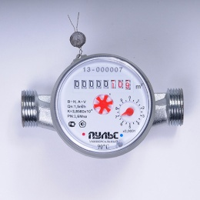 | «ПУЛЬС» 15У-80 | 20 | 774.00р.
 | «ПУЛЬС» 15У-110 | 20 | 774.00р.
 | Счетчики воды крыльчатые Ду 15, с импульсным выходом
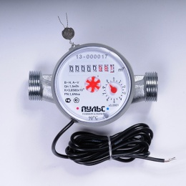 | «ПУЛЬС» 15УИ-80 | 20 | 964.00р.
 | «ПУЛЬС» 15УИ-110 | 20 | 964.00р.
 | Счетчики воды крыльчатые с модулем (L80/L110)
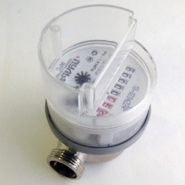 | «ПУЛЬС» 15У-80-М | 20 | 880.00р.
 | Счетчики воды крыльчатые с модулем LoRaWAN (L80/L110)
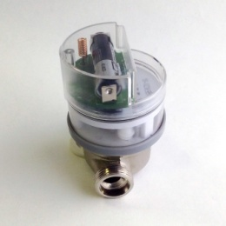 | «ПУЛЬС» 15У-80-L | 20 | 3,840.00р.
 | «ПУЛЬС» 20У-L | 20 | 4,165.00р.
Счетчики воды крыльчатые с радиомодулем и модулем RS-485 (L80/L110)
 | «ПУЛЬС» 15У-80-R | 20 | 3,840.00р.
 | «ПУЛЬС» 15У-80-RS-485 | 20 | 3,840.00р.
 | «ПУЛЬС» 20У-R | 20 | 4,165.00р.
 | «ПУЛЬС» 20У-RS-485 | 20 | 4,165.00р.
Счетчики воды крыльчатые одноструйные Ду 20-40
 | «ПУЛЬС» СВК-20У | - | 1,320.00р.
 | «ПУЛЬС» СВК-20УИ | - | 1,550.00р.
 | «ПУЛЬС» СВК-25У | - | 3,300.00р.
 | «ПУЛЬС» СВК-25УИ | - | 3,560.00р.
 | «ПУЛЬС» СВК-32У | - | 4,650.00р.
 | «ПУЛЬС» СВК-32УИ | - | 4,945.00р.
 | «ПУЛЬС» СВК-40У | - | 7,810.00р.
 | «ПУЛЬС» СВК-40УИ | - | 9,080.00р.
Счетчики воды крыльчатые многоструйные Ду 20-40
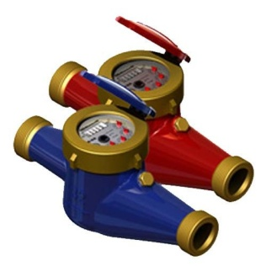 | «ПУЛЬС» СВКМ-25У | - | 4,390.00р.
 | «ПУЛЬС» СВКМ-25УИ | - | 5,970.00р.
 | «ПУЛЬС» СВКМ-32У | - | 5,565.00р.
 | «ПУЛЬС» СВКМ-32УИ | - | 7,590.00р.
 | «ПУЛЬС» СВКМ-40У | - | 7,405.00р.
 | «ПУЛЬС» СВКМ-40УИ | - | 9,360.00р.
 | «ПУЛЬС» СВКМ-50У | - | 9,696.00р.
 | «ПУЛЬС» СВКМ-50УИ | - | 12,095.00р.
Счетчики воды турбинные Ду 50-150 (в т.ч. с импульсным выходом)
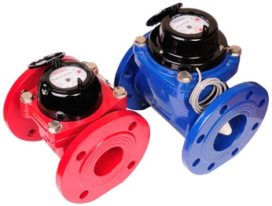 | «ПУЛЬС» СВТ-50Х | 1 | 11,510.00р.
 | «ПУЛЬС» СВТ-50Г | 1 | 12,080.00р.
 | «ПУЛЬС» СВТ-65Х | 1 | 11,820.00р.
 | «ПУЛЬС» СВТ-65Г | 1 | 12,545.00р.
 | «ПУЛЬС» СВТ-80Х | 1 | 12,320.00р.
 | «ПУЛЬС» СВТ-80Г | 1 | 13,295.00р.
 | «ПУЛЬС» СВТ-100Х | 1 | 13,310.00р.
 | «ПУЛЬС» СВТ-100Г | 1 | 14,325.00р.
 | «ПУЛЬС» СВТ-125Х | 1 | 18,840.00р.
 | «ПУЛЬС» СВТ-125Г | 1 | 19,945.00р.
 | «ПУЛЬС» СВТ-150Х | 1 | 22,333.00р.
 | «ПУЛЬС» СВТ-150Г | 1 | 23,460.00р.
 | «ПУЛЬС» СВТ-50ХИ | 1 | 12,080.00р.
 | «ПУЛЬС» СВТ-50ГИ | 1 | 13,038.00р.
 | «ПУЛЬС» СВТ-65ХИ | 1 | 12,655.00р.
 | «ПУЛЬС» СВТ-65ГИ | 1 | 13,490.00р.
 | «ПУЛЬС» СВТ-80ХИ | 1 | 12,890.00р.
 | «ПУЛЬС» СВТ-80ГИ | 1 | 13,730.00р.
 | «ПУЛЬС» СВТ-100ХИ | 1 | 13,880.00р.
 | «ПУЛЬС» СВТ-100ГИ | 1 | 14,815.00р.

Счетчики тепла "ПУЛЬС" |  | Скидка %:

 | Модель | Кол-во в уп-ке, шт | Цена
Счетчики тепла ультразвуковые
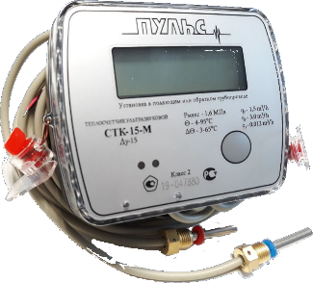 | «ПУЛЬС» СТК-15 Ультразвуковой, Ду 15 Выход: M-Bus, RS-485, импульсный | 12 | 5,521.88р.
 | «ПУЛЬС» СТК-20 Ультразвуковой, Ду 20 Выход: M-Bus, RS-485, импульсный | 12 | 6,093.75р.
 | «ПУЛЬС» СТК-15-L Ультразвуковой, Ду 15 С модулем LoRaWAN | 10 | 6,168.43р.
 | «ПУЛЬС» СТК-20-L Ультразвуковой, Ду 20 С модулем LoRaWAN | 10 | 6,729.03р.
Счетчики тепла крыльчатые, одноструйные
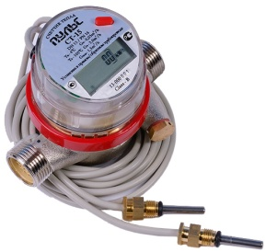 | «ПУЛЬС» СТА-15 Крыльчатый, Ду 15 Выход: M-Bus, RS-485, импульсный | 10 | 4,310.63р.
 | «ПУЛЬС» СТА-20 Крыльчатый, Ду 20 Выход: M-Bus, RS-485, импульсный | 10 | 6,826.27р.
Распределители тепла "ПУЛЬС"
 | "ПУЛЬС" УРТ-100 | - | 1,304.24р.

Комплектующие |  | Скидка %:

 | Модель | Кол-во в уп-ке, шт | Цена
 | Присоединительный комплект 1/2" | - | 251.69р.
 | Присоединительный комплект 3/4" | - | 388.98р.
 | Кран под термодатчик 1/2" | - | 428.64р.
 | Кран под термодатчик 3/4" | - | 504.92р.
 | Вставка ремонтная Ду 15 L - 80, 110 мм | - | 201.36р.
 | Заглушка термодатчика, М10 | - | 129.66р.
 | Элементы питания | - | 1,115.08р.

